案例（成本）
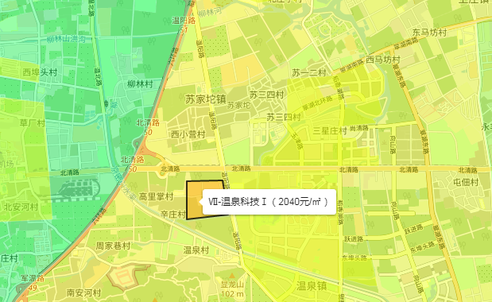
序号 | 项目名称 | 项目位置 | 项目土地面积（平方米） |  | 土地开发成本 （万元） |  | 财务费用 | 审定日期 | 地面单价（元/平方米）
 |  |  | 总用地面积 | 建设用地面积 | 征地补偿及相关税费 | 收购补偿费、房屋征收（拆迁）补偿费及相关费用 |  |  | 期日修正前 | 期日修正后
1 | 永丰产业基地（新）园区土地一级开发项目F1地块 | 海淀区 | 180055.75 | 114154.36 | 59468.76 | 125573.86 | 45702.91 | 2021-08-27 | 10277 | 10963
2 | 永丰产业基地（新）园区土地一级开发项目F2地块 | 海淀区 | 187577 | 158604 | 42423.81 | 124048.85 | 39104.71 | 2022-05-23 | 8875 | 9255
3 | 永丰产业基地（新）园区土地一级开发项目J地块 | 海淀区 | 485752.79 | —— | 76356.42 | 274068.85 | 110586.31 | 2019-11-26 | 7214 | 8115
4 | 北部地区温泉镇HD00-0301-6003等地块 | 海淀区 | 156502.608 | 97812.237 | 5325.24 | 121777.87 | 3604.32 | 2023-05-16 | 8121 | 8271
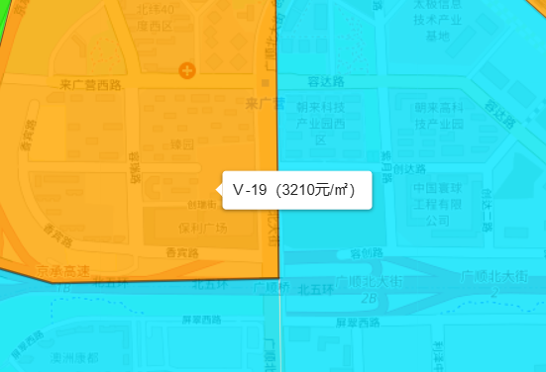

 |  |  |  |  |  |  |  |  | 2024-4 | 0.08 | 1.0008
 |  |  |  |  |  |  |  |  | 2024-3 | -0.21 | 0.9979
 |  |  |  |  |  |  |  |  | 2024-2 | 0.34 | 1.0034
 |  |  |  |  |  |  |  |  | 2024-1 | 0.59 | 1.0059
 |  |  |  |  |  |  |  |  | 2023-4 | 0.61 | 1.0061
 |  |  |  |  |  |  |  |  | 2023-3 | 0.43 | 1.0043
 |  |  |  |  |  |  |  |  | 2023-2 | 0.71 | 1.0071
 |  |  |  |  |  |  |  |  | 2023-1 | 0.5 | 1.005
 |  |  |  |  |  |  |  |  | 2022-4 | 0.53 | 1.0053
 |  |  |  |  |  |  |  |  | 2022-3 | 0.63 | 1.0063
 |  |  |  |  |  |  |  |  | 2022-2 | 1.08 | 1.0108
 |  |  |  |  |  |  |  |  | 2022-1 | 0.64 | 1.0064
 |  |  |  |  |  |  |  |  | 2021-4 | 0.55 | 1.0055
 |  |  |  |  |  |  |  |  | 2021-3 | 0.48 | 1.0048
 |  |  |  |  |  |  |  |  | 2021-2 | 1.01 | 1.0101
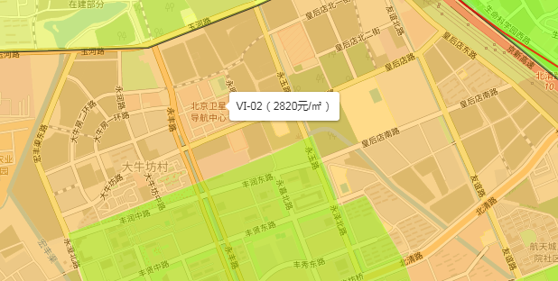
 |  |  |  |  |  |  |  |  | 2021-1 | 0.36 | 1.0036
 |  |  |  |  |  |  |  |  | 2020-4 | 2.69 | 1.0269
 |  |  |  |  |  |  |  |  | 2020-3 | 0.07 | 1.0007
 |  |  |  |  |  |  |  |  | 2020-2 | 0.47 | 1.0047
 |  |  |  |  |  |  |  |  | 2020-1 | 0.27 | 1.0027
 |  |  |  |  |  |  |  |  | 2019-4 | 0.48 | 1.0048
 |  |  |  |  |  |  |  |  | 2019-3 | 1.03 | 1.0103
 |  |  |  |  |  |  |  |  | 2019-2 | 1.25 | 1.0125
 |  |  |  |  |  |  |  |  | 2019-1 | 1.13 | 1.0113

案例（企业）
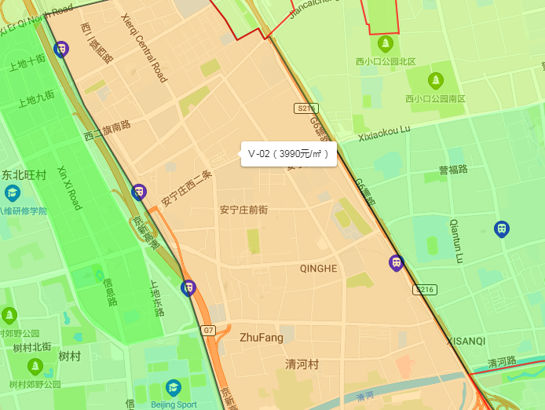
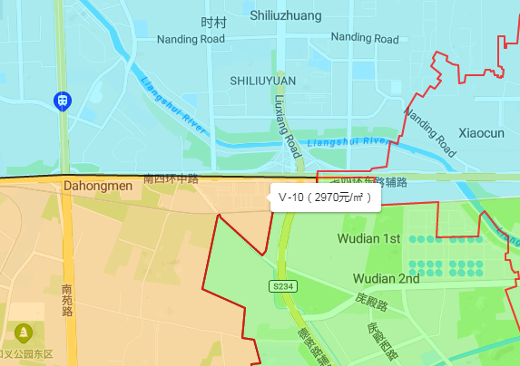
序号 | 项目名 | 产权人 | 土地使用权类型 | 交易方式 | 土地用途 | 土地面积 | 总价 | 地面价 | 交易/出报告日期 | 备注 | 土地终止日期 | 剩余使用年限 | 年期修正系数
1 | 丰台区大红门西里19号 | 北京金隅兴港科技发展有限公司 | 出让 | 征收 | 工业 | 22881.07 | 18956.9665 | 8285 | 2022-11-22 | 京港
2 | 海淀区清河安宁庄东路1号 | 北京金隅股份有限公司 | 划拨 | 收储 | 工业 | 130380.53 | 121964.8 | 9355 | 2018-11-06
3 | 丰台区南四环中路10号 | 北京环境卫生工程集团有限公司 | 划拨 | 收储 | 工业 | 30040.8 | 20011.27 | 6661 | 2018-09-06
4 | 顺义区南法信地区刘家河村顺余东路1号 | 广播器材厂 | 划拨 | 收储 | 工业 | 22121.8 | 9903.3107 | 4477 | 2023-11-14
5 | 丰台区大红门西后街甲1号“鸿都国际轻纺城”项目 | 北京铁路局工电重点维修处 | 划拨 | 搬迁 | 仓储 | 17556.58 | 14294.5674 | 8142 | 2023-11-17 | kz

